注意事項
 | 移動等円滑化基準チェックシート記入時の注意事項

 | ※ここに収録しているチェックシート１～４は、建築確認申請書に添付するものです。 各規定は建築基準関係規定であり、建築主事による審査事項になります。 指定確認検査機関に申請の場合は、各機関の建築主事による審査となります。

 | ◆ 移動等円滑化基準チェックシートの選択について
 | 建築物移動等円滑化基準（バリアフリー法施行令および練馬区福祉のまちづくり推進条例による
 | 規定）は、用途規模毎に４種類のチェックシートとしてまとめてあります。
 | チェックシートの分類は下表のとおりです。

 | 分類 |  |  |  |  |  | 対象用途 | 対象規模
 | チェックシート１（建築物） |  |  |  |  |  | 以下に掲げる以外の 特別特定建築物 | 条例別表第１ 参照

 | チェックシート２（中規模建築物） |  |  |  |  |  | 診療所、物販店、飲食店、 サービス店（条例別表第２） | 200㎡以上500㎡未満

 | チェックシート３（共同住宅） |  |  |  |  |  | 共同住宅※ | 2000㎡以上

 | チェックシート４（中規模共同住宅） |  |  |  |  |  | 共同住宅※ | 1000㎡以上2000㎡未満

 |  | ※共同住宅内に多数の者が使用する便所、駐車施設、集会室等がある場合は、チェックシート１右ページ
 |  | 「建築物移動等円滑化基準（移動等円滑化経路）」に適合する必要があります。

◆ チェック欄の入力について
 | 各チェックシートのチェック欄には、下記の４種類のいずれかを入力してください。
 | この４種類以外は入力できない設定がされています。
 |  | ○ | ： | 該当項目について、整備を行う。 整備内容について設計図書に明示すること。
 |  | ／ | ： | 該当項目が無い。
 |  | 緩 | ： | 該当項目について、右欄「緩和措置」による整備を行う。
 |  | 認 | ： | 該当項目について、条例の認定申請による制限の緩和を行っている。

◆ ベビーチェア、ベビーベッド等便所に設ける設備について
 | 対象となる用途と規模は条例第３３条第３項各号および別表第３に規定されています。
 | 各設備については以下のとおりです。
 |  | ベビーチェア |  |  | ： | 別表第３左欄に掲げる用途で、床面積の合計が右欄に掲げるもの。 |  |  | 別表第３
 |  | ベビーベッド |  |  | ： | 別表第３左欄に掲げる用途で、床面積の合計が1,000㎡以上のもの。
 |  | 着替え台 |  |  | ： | 別表第３左欄に掲げる用途で、床面積の合計が2,000㎡以上のもの。
 |  | 大型ベッド |  |  | ： | 別表第３左欄に掲げる用途で、床面積の合計が5,000㎡以上のもの。

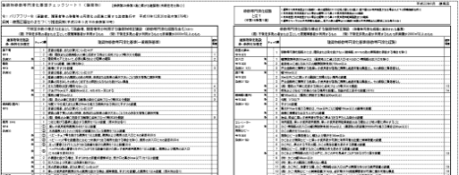
Ａ
Ｂ
Ｃ
◆ 移動等円滑化経路（特定経路）の規定について
 | 移動等円滑化経路（特定経路）は、チェックシート右上
 | （右図Ａ）に掲げる経路（各１経路、重複可）のことをいい
 | ます。
 | 移動等円滑化経路（特定経路）の廊下等、傾斜路（屋
 | 内）、敷地内通路（屋外）は、移動等円滑化経路（チェック
 | シート右頁：右図Ｂ）と一般義務基準（チェックシート左頁：
 | 右図Ｃ）の双方の規定が対象となります。

 |  | 【参考】移動等円滑化経路と特定経路

シート１ 建築物
 |  |  |  |  |  |  | 移動等円滑化経路 とは？ (令第19条第１項） |  |  |  | 1 道等から利用居室までの経路（利用居室が劇場等の客席である場合は、当該客席の出入口と車椅子使用者用部分（※６）との間にある
建築物移動等円滑化基準チェックシート１（建築物）【条例別表第１に掲げる建築物（共同住宅・中規模建築物・宿泊施設を除く）】 |  |  |  |  |  |  |  |  |  |  | 経路（「車椅子使用者用経路」という。）を含む。)
 |  |  |  |  |  |  |  |  |  |  | （一部の建築物(※12)は地上階とその直上・直下階のみ利用居室がある場合の上下の移動経路を除く）
令：バリアフリー令（高齢者、障害者等の移動等の円滑化の促進に関する法律施行令 令和６年６月21日政令第221号） 条例：練馬区福祉のまちづくり推進条例(令和７年６月１日施行） |  |  |  |  |  |  |  |  |  |  | 2 利用居室（利用居室がない場合は道等）から車椅子使用者用便房までの経路
 |  |  |  |  |  |  |  |  |  |  | 3 車椅子使用者用駐車施設から利用居室（利用居室がない場合は道等）までの経路
 |  |  |  |  |  |  |  |  |  |  | 4 一方の側の道等から当該公共用歩廊を通過し、他方の側の道等までの経路（当該公共用歩廊または敷地にある部分のみ）

移動等円滑化基準
不特定多数の者または主として高齢者、障害者等が利用する建築物特定施設 （移動等円滑化経路を含む）(※１) |  |  |  |  |  |  | 移動等円滑化経路を構成する建築物特定施設 （移動等円滑化経路に追加される基準）
(視) 不特定多数の者または主として視覚障害者が利用するもの (特) 不特定多数の者が利用するもので床面積が2000㎡以上のもの |  |  |  |  |  |  | (視) 不特定多数の者または主として視覚障害者が利用するもの (特) 不特定多数の者が利用するもので床面積が2000㎡以上のもの
建築物特定施設 条：条例付加規定 |  | チェック欄 | 建築物移動等円滑化基準(一般義務基準） |  |  | 緩和 措置 | 建築物特定施設 条：条例付加規定 |  | チェック欄 | 建築物移動等円滑化基準(移動等円滑化経路） |  |  | 緩和 措置

廊下等 |  |  | 1 | 表面は粗面、または滑りにくい仕上げ |  |  | 段差の禁止 |  |  | 1 | 移動等円滑化経路上には、階段または段を設けない（傾斜路、ＥＶその他の昇降機を併設する場合を除く）
令11 |  |  | 2 | (視) | 階段または傾斜路の上端に近接する部分に点状ブロック等(※2）を敷設 | 1 | 令19 2(1)
条例31 | 条 |  | 3 | 階段等の下において、必要な高さおよび空間の確保 |  | 2 | 出入口 | 条 |  | 1 | 幅(開放時有効）85cm以上 （直接地上に通じる出入口・ＥＶのかご・昇降路の出入口を除く）
階段 |  |  | 1 | 手すりの設置 （踊り場を除く） |  |  | 令19 2(2) | 条 |  | 2 | 直接地上に通じる出入口の幅(開放時有効）100ｃm以上
令12 | 条 |  | 2 | 踊場に手すりを設置 |  | 3 | 条例37 １(１) |  |  | 3 | 戸は自動的に開閉する他車椅子使用者が容易に開閉し通過可能な構造とし、その前後に高低差なし
条例32 |  |  | 3 | 表面は粗面、または滑りにくい仕上げ |  |  | 廊下等 | 条 |  | 1 | 幅140cm以上
 |  |  | 4 | 踏面の端部とその周囲との色の明度、色相または彩度の差が大きいことで段を容易に識別可能 |  |  | 令19 2(3) |  |  | 2 | 50m以内ごとに車椅子の転回に支障のない場所の設置
◆マウスカーソルをチェック欄の空白
にポイントすると注記が表示されます。
＊注記（黒色以外）は印刷されません。
 |  |  | 5 | 段鼻の突き出しその他のつまずきの原因となるものを設けない構造 |  |  | 条例37 1(2) |  |  | 3 | 戸は自動的に開閉する他車椅子使用者が容易に開閉し通過可能な構造とし、その前後に高低差なし
 |  |  | 6 | 主たる階段は回り階段でないこと |  | 4 |  | 条 |  | 4 | (視) | 階段の下端に近接する部分に点状ブロック等(※2）を敷設 | 12
 | 条 |  | 7 | けあげ18cm以下、踏面26cm以上、それぞれ一定とする |  | 3 |  | 条 |  | 5 | 授乳およびおむつ交換のできる場所を設置し、当該付近に表示を設置（※13） |  | 13
 | 条 |  | 8 | 階段の幅120cm以上 |  | 3 | 傾斜路（屋内） | 条 |  | 1 | 幅140cm以上 （階段に併設する場合は90cm以上）
 |  |  | 9 | (視) | 段の上端に近接する踊場の部分に点状ブロック等(※2）を敷設 | 5 | 令19 2(4) | 条 |  | 2 | 勾配 1/12以下
傾斜路（屋内） |  |  | 1 | 勾配１/12を超えまたは高さ16cmを超える傾斜がある部分に手すりの設置 |  |  | 条例37 1(3) | 条 |  | 3 | 手すりの設置
令13 |  |  | 2 | 表面は粗面、または滑りにくい仕上げ |  |  |  |  |  | 4 | 高さが75cmを超える場合は、75cm以内ごとに踏幅150cm以上の踊場を設置
 |  |  | 3 | 前後の廊下等との色の明度、色相または彩度の差が大きいことでその存在を容易に識別可能 |  |  |  | 条 |  | 5 | 両側に側壁または立ち上がりの設置
 |  |  | 4 | (視) | 傾斜の上端に近接する踊場に点状ブロック等(※2)を敷設 | 6 |  | 条 |  | 6 | 始点、終点に車椅子が安全に停止できる平たんな部分の設置
便所 |  |  | 1 | 便所を設置（※3） |  |  | エレベーター および 乗降ロビー |  |  | 1 | 利用居室、車椅子使用者用便房、車椅子使用者用駐車施設のある階および地上階に停止すること
令14 | 条 |  | 2 | 車椅子使用者用便房（※4）を設置（必要設置数についてはチェックリスト（便所）へ） |  |  |  | 条 |  | 2 | かご・昇降路の出入口の幅（開放時有効）80cm以上 （建築物の床面積が5000㎡を超える場合は90cm以上）
条例33 |  |  | 3 | つぎに掲げる基準に適合する便所を１以上設置（男女別は各１） |  |  |  |  |  | 3 | かごの奥行き135cm以上
 |  |  | ① | 水栓器具（オストメイト対応）が設置されている便房を１以上設置 |  |  | 令19 2(5) |  |  | 4 | 乗降ロビーは高低差なく、幅および奥行き150cm以上
 | 条 |  | ② | ベビーチェア等を設けた便房を１以上設置し、当該便房および便所の出入口に、その旨を表示(※5) |  |  | 条例37 1(4) |  |  | 5 | かごおよび乗降ロビーに車椅子使用者が円滑に利用可能な位置に制御装置の設置
 | 条 |  | ③ | ベビーベッド等を設置し、便所の出入口に、その旨を表示(床面積≧1000㎡のもの)(※5) |  |  |  |  |  | 6 | かご内に、停止する予定の階、かごの現在位置を表示する装置の設置
 | 条 |  | ④ | 立って着替えを行うことができる設備を設けた便房を１以上設置、便房および便所の出入口にその旨表示(※5) |  |  |  |  |  | 7 | 乗降ロビーに、到着するかごの昇降方向を表示する装置の設置
 | 条 |  | ⑤ | ベッドその他の着替えを行うことができる設備を設けた車椅子使用者用便房を１以上設置し、便房および便所の出入口にその旨を表示(※5) |  |  |  | 条 |  | 8 | かごおよび昇降路の出入口の戸に、かごの中を見通すことができるガラス窓を設置 |  | 14
 |  |  |  |  |  |  |  |  |  | 9 | (特) | かごの幅140ｃｍ以上
 | 条 |  | 4 | 小便器を設ける場合、手すり付きの床置式(壁掛式は、受け口の高さ35cm以下）を１以上設置 |  |  |  |  |  | 10 | (特) | 車椅子の転回に支障のない構造
 | 条 |  | 5 | 出入口および床面に段差を設けない |  |  |  |  |  | 11 | (視) | かご内に、到着する階、かご・昇降路の出入口の戸の閉鎖を知らせる音声装置の設置 | 15
 | 条 |  | 6 | 床の表面は、粗面または滑りにくい材料による仕上げ |  |  |  |  |  | 12 | (視) | かご・乗降ロビーの制御装置(※14)は､点字等(※10)視覚障害者が円滑に操作可能な構造 | 15
 | 条 |  | 7 | 車椅子使用者用便房以外の便房を設ける場合、腰掛便座、手すりを設置した便房を１以上設置（男女別は各１） |  |  |  |  |  | 13 | (視) | かごまたは乗降ロビーに到着するかごの昇降方向を知らせる音声装置の設置 | 15
劇場等の客席 |  |  | 1 | つぎに掲げる区分に応じ、それぞれ定める数以上の車椅子使用者部分（※6）を設置 |  |  | 敷地内通路 | 条 |  | 1 | 幅140cm以上
令15 |  |  | ① | 当該客席に設ける座席の数が400以下の場合 ２ |  |  | （屋外） |  |  | 2 | 50m以内ごとに車椅子の転回に支障のない場所の設置
 |  |  | ② | 当該客席に設ける座席の数が400を超える場合 当該座席の数に１/200を乗じて得た数(１未満の端数は切上げ) |  |  | 令19 2(7) |  |  | 3 | 戸は自動的に開閉する他車椅子使用者が容易に開閉し通過可能な構造とし、その前後に高低差なし
浴室等 (※７) | 条 |  | 1 | 床の表面は粗面、または滑りにくい仕上げ |  |  | 条例37 1(5) | 条 |  | 4 | 傾斜路はつぎに掲げるもの
条例34 | 条 |  | 2 | つぎに掲げる基準に適合する浴室等を１以上設置 （男女別は各１） |  |  |  | 条 |  | ① | 幅140cm以上 （段に併設する場合は90cm以上）
 | 条 |  | ① | 浴槽、シャワー、手すり、レバー式等の水栓金具、緊急通報設備等の適切な設置 |  |  |  | 条 |  | ② | 勾配 １/20以下
 | 条 |  | ② | 車椅子使用者等が円滑に利用できる空間の確保 |  |  |  | 条 |  | ③ | 手すりの設置
 | 条 |  | ③ | 出入口の幅（開放時有効）85cm以上 |  |  |  | 条 |  | ④ | 両側に側壁または立ち上がりの設置
 | 条 |  | ④ | 戸は自動的に開閉する他車いす使用者が容易に開閉し通過可能な構造とし、その前後に高低差なし |  |  |  | 条 |  | ⑤ | 始点、終点に車椅子が安全に停止できる平たんな部分の設置
ホテル客室 |  |  |  | （ホテル・旅館は、チェックシート１の２を添付） |  |  |  | 条 |  | 5 | 排水溝等を設けない。設ける場合は、車椅子使用者等の通行に支障のないもの
令16 |  |  |  |  |  |  | 特殊な構造または |  |  | 1 | 平成18年国土交通省告示第1492号に規定する構造であること
敷地内通路 |  |  | 1 | 表面は粗面、または滑りにくい仕上げ |  |  | 使用形態の昇降機
（屋外） |  |  | 2 | 段がある部分はつぎに掲げるもの |  |  | 令20 2(6)
令17 |  |  | ① | 手すりの設置 |  |  | ※4 国交省告示第1496号（腰掛便座、手すり等を適切に配置、車椅子使用者が円滑に利用できる十分な空間が確保されている便房）
条例35 |  |  | ② | 踏面の端部とその周囲との色の明度、色相または彩度の差が大きいことで段を容易に識別可能 |  |  | ※5 対象となる用途と規模は限定（条例第33条第3項各号および別表第3を参照）
 |  |  | ③ | 段鼻の突き出しその他のつまずきの原因となるものを設けない構造 |  |  | ※6 国交省告示第1073号（幅≧90cm、奥行き≧135cm、床面は平ら）
 |  |  | 3 | 傾斜路はつぎに掲げるもの |  |  | ※7 不特定多数の者または主として高齢者、障害者等が利用する浴室等を設ける場合
 |  |  | ① | 勾配１/12を超えまたは高さ16cmを超え、かつ、勾配１/20を超える傾斜路には手すりの設置 |  |  | ※8 不特定多数の者または主として高齢者、障害者等が利用する駐車場を設ける場合
 |  |  | ② | 前後の通路との色の明度、色相または彩度の差が大きいことでその存在を容易に識別可能 |  |  | ※9 国交省令第113号(高齢者、障害者等が見やすい位置に設置、表示すべき内容が容易に識別可能なもの（ＪＩＳ Ｚ 8210に適合するもの））
 | 条 |  | 4 | 階段等の下において、必要な高さおよび空間の確保 |  |  | ※10 国交省告示第1491号（①文字等の浮き彫り、②音による案内、③点字および①②に類するもの）
駐車場 (※8） |  |  | 1 | つぎに掲げる区分に応じ、それぞれ定める数以上の車椅子駐車施設を設置 |  |  | ※11 ブロック等で線状の突起が設けられており、かつ、周囲の床面との明度、色相または彩度の差が大きいことで容易に識別可能なもの
令18 |  |  | ① | 駐車施設が200以下の場合 当該駐車施設の数に2/100を乗じて得た数（端数切り上げ） |  | 7 | ※12 条例第37条第2項(幼稚園、保育所、母子生活支援施設および理髪店、クリーニング取次店、質屋、貸衣装屋等サービス業を営む店舗）
条例36 |  |  | ② | 駐車施設が200を超える場合 当該駐車施設の数に1/100を乗じて得た数（端数切り上げ）に２を加えた数 |  | 7 | ※13 対象となる用途と規模は限定（条例第37条第1項第2号ウおよび別表第4）
 |  |  | 2 | 車椅子使用者用駐車施設は、つぎに掲げるもの |  |  | ※14 令第19条第2項第五号リ(２) 車椅子使用者が利用しやすい位置およびその他の位置に制御装置を設けている場合は、当該その他の位置に設けるものに限る
 |  |  | ① | 幅350cm以上
 |  |  | ② | 車椅子使用者用駐車施設から利用居室までの経路の長さができるだけ短くなる位置 |  |  | 緩和措置
 | 条 |  | ③ | 床面は水平かつ平たん |  |  | 1 国交省告示第1497号第1（①勾配≦1/20、②高さ≦16㎝かつ勾配≦1/12、③自動車駐車施設内の場合を除く）
 | 条 |  | 3 | 車椅子使用者用駐車施設またはその付近に利用居室までの経路についての誘導表示を設置 |  |  | 2 条例第31条、条例第35条（構造上、やむを得ない場合は、視覚障害者に配慮した安全な措置を講じること）
標識 令20 |  |  | 1 | 移動等円滑化措置済みＥＶその他の昇降機、便所、駐車施設付近に存在を表示する標識(※9)を設置 |  |  | 3 条例第32条第3項（高齢者・障害者等利用階段を除き、移動等円滑化経路構成のＥＶ・乗降ロビー併設の場合は適用外 ）
案内設備 |  |  | 1 | 建築物またはその敷地に下記の案内設備または案内所を設置 |  |  | 4 令第12条第6号(回り階段以外の空間確保困難であるときを除く)
令21 |  |  | ① | 移動等円滑化の措置済みＥＶその他の昇降機、便所、駐車施設の配置を表示した案内板等の設置 |  |  | 5 国交省告示第1497号第2（①自動車駐車施設内、②踊場に段がある部分と連続して手すりを設ける場合を除く）
 |  |  | ② | 移動円滑化措置済みＥＶその他の昇降機、便所の配置を点字等(※10)で視覚障害者に示す設備の設置 |  | 8 | 6 国交省告示第1497号第3（緩和措置１①～③、傾斜がある部分と連続して手すりを設ける場合を除く）
案内設備まで |  |  | 1 | （視）道等から案内設備または案内所までの経路の１以上はつぎの視覚障害者移動等円滑化経路 |  | 9 | 7 国交省告示第1072号（出入口部分に車椅子使用者が円滑に乗降可能な場所が１以上設けられている機械式駐車場を設ける場合）
の経路 |  |  | ① | 線状ブロック等(※11)､点状ブロック等(※2)を適切に敷設または視覚障害者を誘導する音声装置等を設置 |  | 10 | 8 令第21条第1項（当該ＥＶその他の昇降機、便所、駐車施設の配置を容易に視認可能な場合を除く）
令22 |  |  | ② | 車路に近接する部分に点状ブロック等(※2)を敷設 |  |  | 9 国交省告示第1497号第4（緩和措置１③、案内所から出入口を容易に視認可能で道等から出入口までの経路が視覚障害者移動等円滑化経路に適合する場合を除く）
 |  |  | ③ | 段・傾斜路の上端に近接する部分に点状ブロック等(※2)を敷設 |  | 11 | 10 令第22条第2項第1号（進行方向を変更する必要がない風除室はこの限りではない）
 |  |  | 凡例 〇：適合、／：対象なし、緩：緩和措置の適用 |  |  |  | 11 国交省告示第1497号第5（緩和措置１①・②、段または傾斜がある部分と連続して手すりを設ける踊場等を除く）
注記事項 |  |  |  |  |  |  | 12 条例第37条第1項第2号イ（自動車駐車施設内、点状ブロック等の敷設が施設の利用に特に支障を来す場合を除く）
※1 令第24条・令25条・条例第39条の2・条例第40条による読み替えにより、条例で追加した多数の者が利用する特定建築物の建築物特定施設も対象 |  |  |  |  |  |  | 13 条例第37条第1項第2号ウ（他に授乳およびおむつ交換のできる場所を設ける場合を除く）
※2 ブロック等で点状の突起が設けられており、かつ、周囲の床面との明度、色相または彩度の差が大きいことで容易に識別可能なもの |  |  |  |  |  |  | 14 条例第37条第1項第4号(常時勤務する者が同乗する場合、監視用カメラを設ける場合、聴覚障害者への情報伝達に係る設備がある場合はこの限りでない)
※3 国交省告示第1074号第１に規定する配置の基準に従い、不特定かつ多数の者または主として高齢者、障害者等が利用する階の階数に相当する数 |  |  |  |  |  |  | 15 国交省告示第1494号（自動車駐車施設内に設けるものを除く）
（国交省告示第1074号第２に規定する階を除く）

シート２ 中規模建築物
建築物移動等円滑化基準チェックシート２ （中規模建築物） 【条例別表２に掲げる200㎡以上500㎡未満の建築物】
 |  |  |  |  |  | 移動等円滑化経路 とは？ (令第19条第１項） (令第26条第１項） |  |  |  | 1 | 道等から利用居室までの経路（地上階とその直上・直下階のみ利用居室がある場合の上下の移動経路を除く）
令：バリアフリー令（高齢者、障害者等の移動等の円滑化の促進に関する法律施行令 令和６年６月21日政令第221号） 条例：練馬区福祉のまちづくり推進条例(令和７年６月１日施行） |  |  |  |  |  |  |  |  |  | 2 | 利用居室（利用居室がない場合は道等）から車椅子使用者用便房までの経路
 |  |  |  |  |  |  |  |  |  | 3 | 車椅子使用者用駐車施設から利用居室（利用居室がない場合は道等）までの経路
 |  |  |  |  |  |  |  |  |  | 4 | 一方の側の道等から当該公共用歩廊を通過し、他方の側の道等までの経路（当該公共用歩廊または敷地にある部分のみ）

不特定多数の者または主として高齢者、障害者等が利用する建築物特定施設 （移動等円滑化経路を含む） |  |  |  |  |  | 移動等円滑化経路を構成する建築物特定施設 （移動等円滑化経路に追加される基準）
(視) 不特定多数の者または主として視覚障害者が利用するもの |  |  |  |  |  | (視) 不特定多数の者または主として視覚障害者が利用するもの
建築物特定施設 条：条例付加規定 |  | チェック欄 | 建築物移動等円滑化基準(一般義務基準） |  | 緩和 措置 | 建築物特定施設 条：条例付加規定 |  | チェック欄 |  | 建築物移動等円滑化基準(移動等円滑化経路） |  | 緩和 措置
 |  |  |  |  |  |  |  | 移動等円滑化経路の種類
 |  |  |  |  |  |  |  | 1～4 | 1と4 のみ

◆マウスカーソルをチェック欄の空白
にポイントすると注記が表示されます。
＊注記（黒色以外）は印刷されません。
廊下等 |  |  | 1 | 表面は粗面、または滑りにくい仕上げ |  | 段差の禁止 令19 2(1) 条例29 2 |  |  | ― | 1 | 移動等円滑化経路上には、階段または段を設けない （1と４の経路は、傾斜路または、ＥＶその他の昇降機を併設する場合を除く） (２と３の経路は、傾斜路または、ＥＶその他の昇降機を併設する場合、および階から階に至る階段を除く）
令11 |  |  | 2 | (視) 階段または傾斜路の上端に近接する部分に点状ブロック等(※1）を敷設 | 1
条例31 | 条 |  | 3 | 階段等の下において、必要な高さおよび空間の確保 | 2
階段 |  |  | 1 | 手すりの設置(踊り場を除く） |  | 出入口 |  |  | ― | 1 | 幅(開放時有効）80cm以上 （直接地上に通じる出入口を除く）
令12 | 条 |  | 2 | 踊場に手すりを設置 | 3 | 令19(2) | 条 |  | ― | 2 | 直接地上に通じる出入口の幅 (開放時有効）85ｃm以上
条例32 |  |  | 3 | 表面は粗面、または滑りにくい仕上げ |  | 条例37 １(１) |  |  | ― | 3 | 戸は自動的に開閉する他車椅子使用者が容易に開閉し通過可能な構造とし、その前後に高低差なし
 |  |  | 4 | 踏面の端部とその周囲との色の明度、色相または彩度の差が大きいことで段を容易に識別可能 |  | 廊下等 |  | ― |  | 1 | 幅90cm以上
 |  |  | 5 | 段鼻の突き出しその他のつまずきの原因となるものを設けない構造 |  | 令19 2(3) |  | ― |  | 2 | 50m以内ごとに車椅子の転回に支障のない場所の設置
 |  |  | 6 | 主たる階段は回り階段でないこと | 4 |  |  | ― |  | 3 | 戸は自動的に開閉する他車椅子使用者が容易に開閉し通過可能な構造とし、その前後に高低差なし
 |  |  | 7 | けあげおよび踏面の寸法は、それぞれ一定とする | 3 | 傾斜路（屋内） |  | ― |  | 1 | 幅90cm以上
 | 条 |  | 8 | (視) 段の上端に近接する踊場の部分に点状ブロック等（※1）を敷設 | 5 |  |  | ― |  | 2 | 勾配1/12以下（16㎝以下の場合、勾配≦1/8）
傾斜路（屋内） |  |  | 1 | 勾配１/12を超えまたは高さ16cmを超える傾斜がある部分に手すりの設置 |  | 令19 2(4) |  | ― |  | 3 | 高さが75cmを超える場合は、75cm以内ごとに踏幅150cm以上の踊場を設置
令13 |  |  | 2 | 表面は粗面、または滑りにくい仕上げ |  | エレベーター および 乗降ロビー |  | ― |  | 1 | 利用居室、車椅子使用者用便房、車椅子使用者用駐車施設のある階および地上階に停止すること
 |  |  | 3 | 前後の廊下等との色の明度、色相または彩度の差が大きいことでその存在を容易に識別可能 |  |  |  | ― |  | 2 | かご・昇降路の出入口の幅（開放時有効）80cm以上
 |  |  | 4 | (視) 傾斜の上端に近接する踊場に点状ブロック等(※１)を敷設 | 6 |  |  | ― |  | 3 | かごの奥行き135cm以上
便所 |  |  | 1 | 便所を設置（※2） |  | 令19 2(5) |  | ― |  | 4 | 乗降ロビーは高低差なく、幅および奥行き150cm以上
令14 1(1) 2 | 条 |  | 2 | 車椅子使用者用便房（※3）を設置（必要設置数についてはチェックリスト（便所）へ） |  | 条例37 1(4) |  | ― |  | 5 | かごおよび乗降ロビーに車椅子使用者が円滑に利用可能な位置に制御装置の設置
条例33 | 条 |  | 3 | 小便器を設ける場合、手すり付きの床置式(壁掛式は、受け口の高さ35cm以下）を１以上設置 |  |  |  |  |  | 6 | かご内に、停止する予定の階、かごの現在位置を表示する装置の設置
 | 条 |  | 4 | 出入口および床面に段差を設けない |  |  |  |  |  | 7 | 乗降ロビーに、到着するかごの昇降方向を表示する装置の設置
 | 条 |  | 5 | 床の表面は、粗面または滑りにくい材料による仕上げ |  |  | 条 |  | ― | 8 | かごおよび昇降路の出入口の戸に、かごの中を見通すことができるガラス窓を設置 | 10
 | 条 |  | 6 | 車椅子使用者用便房以外の便房を設ける場合、腰掛便座、手すりを設置した便房を１以上設置（男女別は各１） |  |  |  |  |  | 9 | (視)かご内に、到着する階、かご・昇降路の出入口の戸の閉鎖を知らせる音声装置の設置 | 11
...

シート３ 共同住宅
建築物移動等円滑化基準チェックシート３ （共同住宅） 【延床面積が 2000㎡以上】

令：バリアフリー令（高齢者、障害者等の移動等の円滑化の促進に関する法律施行令 令和６年６月21日政令第221号） 条例：練馬区福祉のまちづくり推進条例(令和７年６月１日施行） |  |  |  |  |  | 特定経路とは？ (条例第38条第1項） |  |  |  | 道等から各住戸（玄関の戸）までの経路 （地上階とその直上・直下階のみに住戸がある場合は、地上階にあるもののみ）

多数の者（令第23条・条例第40条により読み替える）が利用する建築物特定施設 （移動等円滑化経路、特定経路を含む） |  |  |  |  |  | 特定経路を構成する建築物特定施設 （特定経路に追加される基準）
建築物特定施設 条：条例付加規定 |  | チェック欄 | 建築物移動等円滑化基準(一般義務基準） |  | 緩和 措置 | 建築物特定施設 条：条例付加規定 |  | チェック欄 | 建築物移動等円滑化基準 (特定経路） |  | 緩和 措置

◆マウスカーソルをチェック欄の空白
にポイントすると注記が表示されます。
＊注記（黒色以外）は印刷されません。
建築物移動等円滑化基準
廊下等 |  |  | 1 | 表面は粗面、または滑りにくい仕上げ |  | 段差の禁止 | 条 |  | 1 | 特定経路上には、階段または段を設けない（傾斜路、ＥＶその他の昇降機を併設する場合を除く）
令11 条例31 | 条 |  | 2 | 階段等の下において、必要な高さおよび空間の確保 | 1 | 条例38 2(1)
階段 |  |  | 1 | 手すりの設置（踊場を除く） |  | 出入口 | 条 |  | 1 | 幅（開放時有効）80cm以上
令12 | 条 |  | 2 | 踊場に手すりを設置 | 2 | 条例38 2(2) | 条 |  | 2 | 戸は自動的に開閉する他車椅子使用者が容易に開閉し通過可能な構造とし、その前後に高低差なし
条例32 |  |  | 3 | 表面は粗面、または滑りにくい仕上げ |  |  | 条 |  | 3 | 床面は、平たんで滑りにくい仕上げ
 |  |  | 4 | 踏面の端部とその周囲との色の明度、色相または彩度の差が大きいことで段を容易に識別可能 |  | 廊下等 | 条 |  | 1 | 幅120cm以上
 |  |  | 5 | 段鼻の突き出しその他のつまずきの原因となるものを設けない構造 |  | 条例38 2(3) | 条 |  | 2 | 50m以内ごとに車椅子の転回に支障のない構造
 |  |  | 6 | 主たる階段は回り階段でないこと | 3 |  | 条 |  | 3 | 戸は自動的に開閉する他車椅子使用者が容易に開閉し通過可能な構造とし、その前後に高低差なし
 | 条 |  | 7 | けあげ18cm以下、踏面26cm以上、それぞれ一定とする | 2 | 傾斜路（屋内） | 条 |  | 1 | 幅120cm以上 （階段に併設する場合は90cm以上）
 | 条 |  | 8 | 階段の幅120cm以上 | 2 | 条例38 2(4) | 条 |  | 2 | 勾配１/12以下 （高さ16cm以下の場合は、１/８以下）
傾斜路（屋内） |  |  | 1 | 勾配１/12を超えまたは高さ16cmを超える傾斜がある部分に手すりの設置 |  |  | 条 |  | 3 | 高さが75cmを超えるものは、75cm以内ごとに踏幅150cm以上の踊場を設置
令13 |  |  | 2 | 表面は粗面、または滑りにくい仕上げ |  |  | 条 |  | 4 | 両側の側壁または立ち上がりの設置
 |  |  | 3 | 前後の廊下等との色の明度、色相または彩度の差が大きいことでその存在を容易に識別可能 |  |  | 条 |  | 5 | 始点、終点に車椅子が安全に停止できる平たんな部分の設置
便所 |  |  | 1 | 便所を設置（※1） |  | エレベーター | 条 |  | 1 | 各住戸、車椅子使用者用便房、車椅子使用者用駐車施設のある階、地上階に停止すること
...

シート４ 中規模共同住宅
建築物移動等円滑化基準チェックシート４ （中規模共同住宅）【延床面積が1000㎡以上2000㎡未満】

令：バリアフリー令（高齢者、障害者等の移動等の円滑化の促進に関する法律施行令 令和６年６月21日政令第221号） 条例：練馬区福祉のまちづくり推進条例(令和７年６月１日施行） |  |  |  |  |  | 特定経路とは？ (条例第38条第1項） |  |  |  | 道等から各住戸（玄関の戸）までの経路 （地上階とその直上・直下階のみに住戸がある場合は、地上階にあるもののみ）

多数の者（令第23条・条例第40条により読み替える）が利用する建築物特定施設 （移動等円滑化経路、特定経路を含む） |  |  |  |  |  | 特定経路を構成する建築物特定施設 （特定経路に追加される基準）
建築物特定施設 条：条例付加規定 |  | チェック欄 | 建築物移動等円滑化基準(一般義務基準） |  | 緩和 措置 | 建築物特定施設 条：条例付加規定 |  | チェック欄 | 建築物移動等円滑化基準 (特定経路） |  | 緩和 措置

建築物移動等円滑化基準
◆マウスカーソルをチェック欄の空白
にポイントすると注記が表示されます。
＊注記（黒色以外）は印刷されません。
建築物移動等円滑化基準
廊下等 |  |  | 1 | 表面は粗面、または滑りにくい仕上げ |  | 段差の禁止 | 条 |  | 1 | 特定経路上には、階段または段を設けない （階から階に至る階段、 傾斜路、ＥＶその他の昇降機を併設する場合を除く）
令11 条例31 | 条 |  | 2 | 階段等の下において、必要な高さおよび空間の確保 | 1 | 条例38 2(1)
階段 |  |  | 1 | 手すりの設置（踊場を除く） |  | 出入口 | 条 |  | 1 | 幅(開放時有効）80cm以上
令12 | 条 |  | 2 | 踊場に手すりを設置 | 2 | 条例38 2(2) | 条 |  | 2 | 戸は自動的に開閉する他車椅子使用者が容易に開閉し通過可能な構造とし、その前後に高低差なし
条例32 |  |  | 3 | 表面は粗面、または滑りにくい仕上げ |  |  | 条 |  | 3 | 床面は、平たんで滑りにくい仕上げ
 |  |  | 4 | 踏面の端部とその周囲との色の明度、色相または彩度の差が大きいことで段を容易に識別可能 |  | 廊下等 | 条 |  | 1 | 幅120cm以上
 |  |  | 5 | 段鼻の突き出しその他のつまずきの原因となるものを設けない構造 |  | 条例38 2(3) | 条 |  | 2 | 50m以内ごとに車椅子の転回に支障のない場所の設置
 |  |  | 6 | 主たる階段は回り階段でないこと | 3 |  | 条 |  | 3 | 戸は自動的に開閉する他車椅子使用者が容易に開閉し通過可能な構造とし、その前後に高低差なし
 | 条 |  | 7 | けあげおよび踏面の寸法は、それぞれ一定とする | 2 | 傾斜路（屋内） | 条 |  | 1 | 幅≧120cm（階段に併設する場合は90㎝以上）
傾斜路（屋内） |  |  | 1 | 勾配１/12を超えまたは高さ16cmを超える傾斜がある部分に手すりの設置 |  | 条例38 2(4) | 条 |  | 2 | 勾配≦１/12 （高さ16cm以下の場合は、１/8以下）
令13 |  |  | 2 | 表面は粗面、または滑りにくい仕上げ |  |  | 条 |  | 3 | 高さが75cmを超えるものは、75cm以内ごとに踏幅150cm以上の踊場を設置
 |  |  | 3 | 前後の廊下等と色の明度、色相または彩度の差が大きいことでその存在を容易に識別可能 |  |  | 条 |  | 4 | 両側に側壁または立ち上がりの設置
便所 |  |  | 1 | 便所を設置（※1） |  |  | 条 |  | 5 | 始点、終点に車椅子が安全に停止できる平たんな部分の設置
令14 |  |  | 2 | 車椅子使用者用便房（※２）を設置（必要設置数についてはチェックリスト（便所）へ） |  | エレベーター | 条 |  | 1 | 各住戸、車椅子使用者用便房、車椅子使用者用駐車施設のある階、地上階に停止すること
...

別表第１
▲もどる
特別特定建築物とその規模

移動等円滑化基準への適合義務が生じる特別特定建築物とその規模については、練馬区福祉のまちづくり推進条例に以下のとおり規定しています。

（特別特定建築物の建築の規模）
第28条
第１項
法第１４条第３項の規定による条例で定める特別特定建築物（前条に規定する特定建築物を
含む。以下同じ。）の建築（用途の変更をして特別特定建築物にすることを含む。以下同じ。）の
規模は、別表第１の左欄に掲げる特別特定建築物ごとに、それぞれ同表の右欄に掲げる床
...

別表第３
▲もどる
便所に設ける設備について

便所内に設ける設備については、練馬区福祉のまちづくり推進条例に以下のとおり規定しています。 なお、すべての設備を集約し、「多目的便所」にしなければならないということはありません。

（便所）
第33条
第4項
第1項の便所のうち1以上（男子用および女子用の区別があるときは、それぞれ１以上）は、
つぎに掲げる区分に応じ、当該各号に定めるものでなければならない
⑴ 別表第３の左欄に掲げる特別特定建築物の建築規模が、それぞれ同表の右欄に掲げ
...
劇場、観覧場、映画館または演芸場 | 1,000㎡ 以上
集会場（すべての集会室の床面積が200㎡以下のものに限る。）
展示場
ホテルまたは旅館
体育館、水泳場、ボーリング場その他これらに類する運動施設または遊技場

便所内の設備
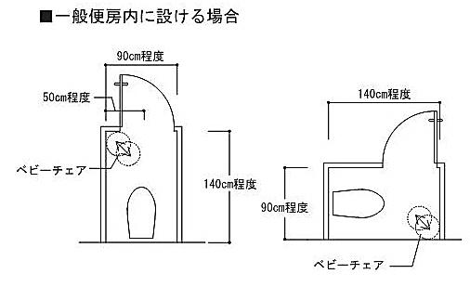

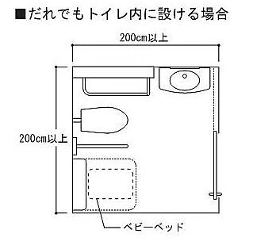

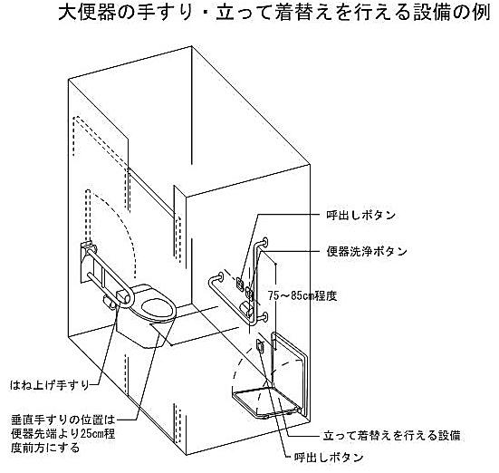

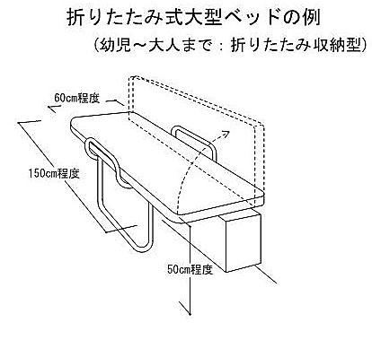

別表第４
...
別表第４（第37条関係）
劇場、観覧場、映画館または演芸場
集会場または公会堂
展示場
百貨店、マーケットその他の物品販売業を営む店舗
ホテルまたは旅館
保健所、税務署その他不特定かつ多数の者が利用する官公署
博物館、美術館または図書館

授乳場所の例（個人利用）
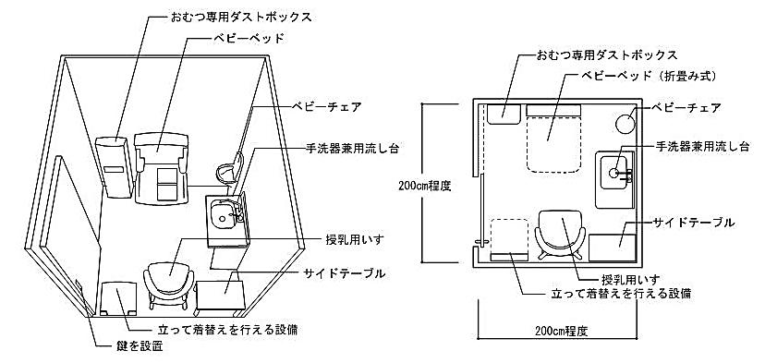

【参考】移動等円滑化経路と特定経路
▲もどる
移動等円滑化経路と特定経路、視覚障害者移動等円滑化経路について

１ 移動等円滑化経路
 | バリアフリー法施行令第19条第1項に規定、条例第37条第2項～第5項により追加される一の経路。
 | 高齢者、障害者等が円滑に利用できるよう、出入口、廊下等、傾斜路、エレベーター等および敷地
 | 内通路について、一般部よりも高度な整備が必要となる。
 | 特別特定建築物においては、以下の４経路について適用される。
 |  | ①道等から利用居室までの経路
 |  | ②利用居室から車いす使用者用便房までの経路
 |  | ③利用居室から車いす使用者用駐車場までの経路
 |  | ④道から公共用歩廊を通り他方の道へ至る経路
...
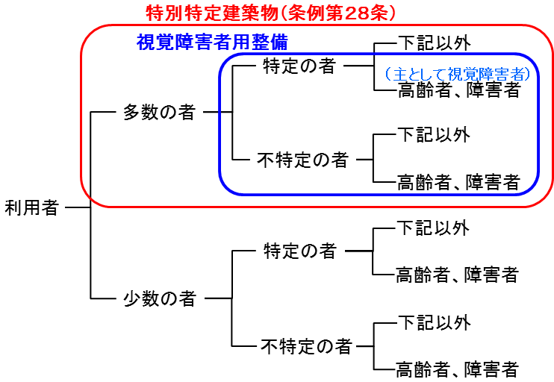
...
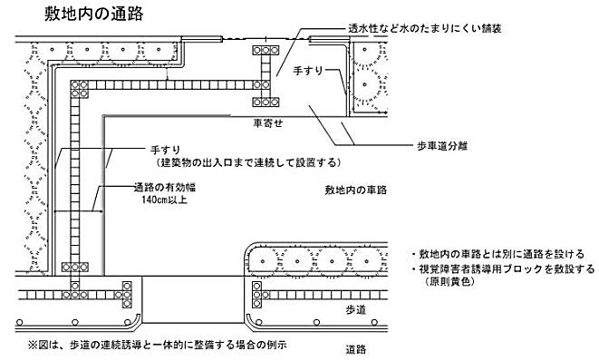
...
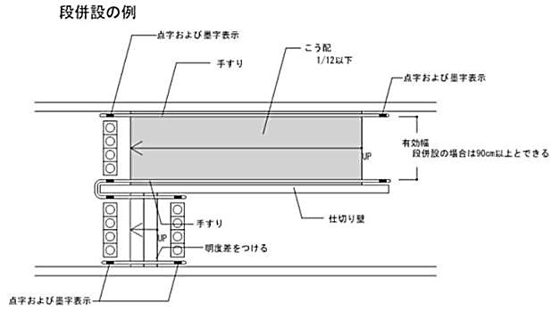
...

【参考】単位空間
...
●車いす使用者の動作

◆人間工学的寸法
 | 車いす使用者の人間工学的寸法は、以下のとおりとされている。
 | ①目線の高さ
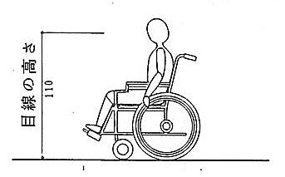

 | ②掲出物の高さ
 |  | 立位の利用者と車いす使用者が共通に見やすい範囲に掲出する際の高さは、床面からサイン
 |  | 表示面の中心までの距離を、双方の視点の中間である135㎝程度と考えるのが妥当。
日本建築学会編「建築設計資料集成３」1980（丸善）より

 | ③手の届く範囲

 |  |  | 出典：高齢者、障害者等の円滑な移動等に配慮した建築設計標準集／国土交通省／平成24年／発行：人にやさしい建築・住宅推進協議会
 |  |  | 出典：ハンディキャップ者配慮の設計手引き／日本建築学会設計計画パンフレット２６／昭和５９年／発行：彰国社
 |  |  | 出典：公共交通機関旅客施設の移動円滑化整備ガイドライン／交通エコロジー・モビリティ財団／平成１３年
 |  |  |  |  | 一部追記：練馬区建築課

◆車いす使用者の基本動作寸法
 | 車いす使用者にとって最小限必要な動作空間は、以下のとおりとされている。
 | ①手動車いすの最少動作空間
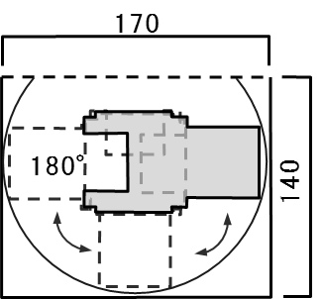
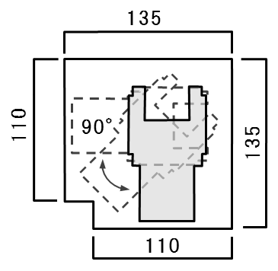
 |  | 180°回転（車輪中央を中心） |  | 90°回転（車輪中央を中心）

 |  | 最少の回転円
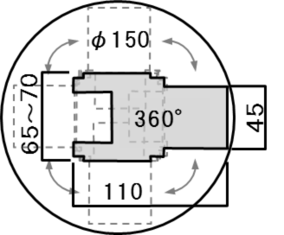

 | ②電動車いすの最少動作空間
 |  | 360°回転（車輪中央を中心） |  | 180°回転（車輪中央を中心）
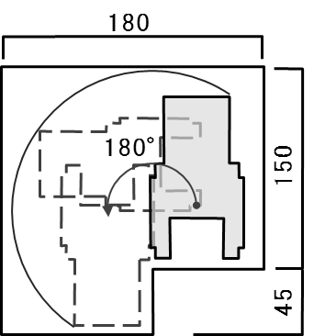
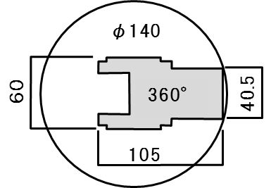

 |  |  | 出典：高齢者、障害者等の円滑な移動等に配慮した建築設計標準集／国土交通省／平成24年／発行：人にやさしい建築・住宅推進協議会
 |  |  | 出典：ハンディキャップ者配慮の設計手引き／日本建築学会設計計画パンフレット２６／昭和５９年／発行：彰国社
 |  |  |  |  | 一部追記：練馬区建築課

